Hoja 1
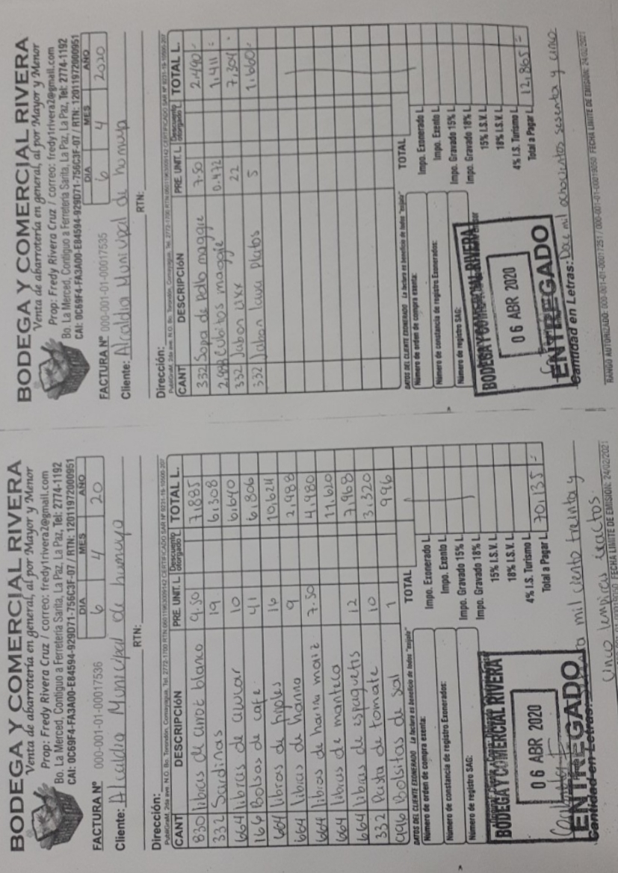
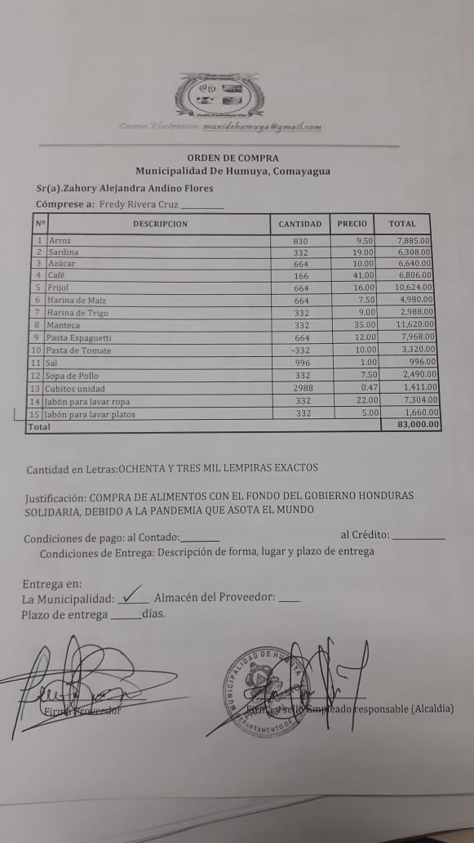
 | COMPRAS DE BIENES / INSUMOS
Nombre Institución | Fuente de Financiamiento | Entidad Ejecutora | Monto Asignado | Nombre Proveedor | Nombre Y Descripción Del Bien O Servicio | Cantidad | Valor Unitario | Unidades por Lote | Valor Total | No. Orden De Compra | Nombre Quien Recibe | Fecha De La Compra | Fecha De Recepción | Destino Final | Fecha de Pago | Monto Pagado | Numero de Factura
MUNICIPALIDAD DE HUMUYA, COMAYAGUA | TRANSFERENCIA DEL GOBIRNO CENTRAL | ALCALDIA MUNICIPAL | LPS. 83,000.00 | FREDY RIVERA CRUZ | ARROZ | 830 | L9.50 | N/A | L7,885.00 | 001 - 2020 | ZAHORY ALEJANDRA ANDINO FLORES | 2020-04-06 | 2020-04-06 | 2020-04-09 | 2020-04-06 | L83,000.00 | 000-001-01-00017536 y 000-001-01-00017535
 |  |  |  |  | SARDINA | 332 | L19.00 | N/A | L6,308.00
 |  |  |  |  | AZUCAR | 664 | L10.00 | N/A | L6,640.00
 |  |  |  |  | CAFÉ | 166 | L41.00 | N/A | L6,806.00
 |  |  |  |  | FRIJOL | 664 | L16.00 | N/A | L10,624.00
 |  |  |  |  | HARINA DE MAIZ | 664 | L7.50 | N/A | L4,980.00
 |  |  |  |  | HARINA DE TRIGO | 332 | L9.00 | N/A | L2,988.00
 |  |  |  |  | MANTECA | 332 | L35.00 | N/A | L11,620.00
 |  |  |  |  | PASTA ESPAGUETTI | 664 | L12.00 | N/A | L7,968.00
 |  |  |  |  | PASTA DE TOMATE | 332 | L10.00 | N/A | L3,320.00
 |  |  |  |  | SAL | 996 | L1.00 | N/A | L996.00
 |  |  |  |  | SOPA DE POLLO | 332 | L7.50 | N/A | L2,490.00
 |  |  |  |  | CUBITOS UNIDAD | 2988 | L0.47 | N/A | L1,411.00
 |  |  |  |  | JABON PARA LAVAR ROPA | 332 | L22.00 | N/A | L7,304.00
 |  |  |  |  | JABON PARA LAVAR PLATOS | 332 | L5.00 | N/A | L1,660.00
VALOR TOTAL |  |  |  |  |  |  |  |  | L83,000.00

